Introdução
Dados utilizados para o cálculo da Taxa WACC


Componentes:
1 | Taxa livre de risco (Rf)
2 | Beta EUA
3 | Estrutura de capital
4 | Taxa de impostos
5 | Retorno Médio do Mercado (Rm)
6 | Risco País
7 | Risco de crédito
8 | Inflação EUA

Data atualização: |  | Julho de 2017

Inflação EUA
Inflação EUA

Fonte: | FMI (International Monetary Fund). World Economic Outlook (WEO) - Abril de 2017. Pág 206 Disponível em: http://www.imf.org/en/Publications/WEO/Issues/2017/04/04/world-economic-outlook-april-2017
Acessado: | Julho de 2017

Table A6. Advanced Economies: Consumer Prices
(Annual percent change)

 |  |  | Projections
 |  | 2016 | 2017 | 2018
Advanced Economies |  | 1.5 | 1.9 | 2
United States |  | 2.2 | 2.3 | 2.7

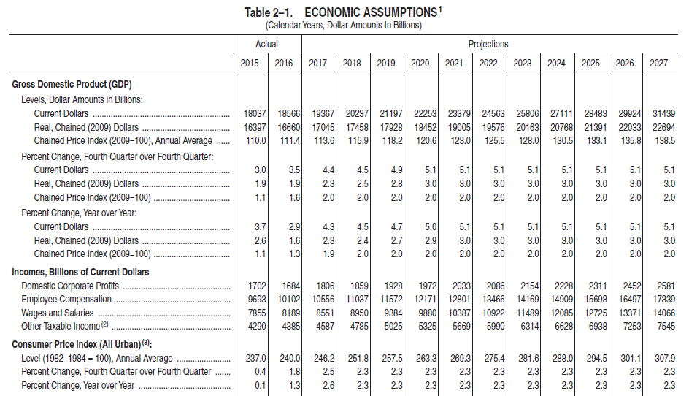
Fonte: | CASA BRANCA ECONOMIC ASSUMPTIONS AND INTERACTIONS WITH THE BUDGET. Disponível em https://www.whitehouse.gov/sites/whitehouse.gov/files/omb/budget/fy2018/ap_2_assumptions.pdf
Acessado: | Julho de 2017

Table 2.1 Economic Assumptions

Consumer Price Index |  | Actual | Projections
 |  | 2016 | 2017 | 2018 | 2019 | 2020 | 2021 | 2022 | 2023
EUA |  | 1.3 | 2.6 | 2.3 | 2.3 | 2.3 | 2.3 | 2.3 | 2.3

Fonte: | OECD Economic Outlook - http://www.oecd.org/eco/outlook/statistical-annex-oecd-economic-outlook-june-2017.pdf
Acessado: | Julho de 2017

Annex Table 15. Consumer price indices

Consumer Price Index |  | Actual | Projections
 |  | 2016 | 2017 | 2018
EUA |  | 1.8 | 2.4 | 2.2

